ORDEN PARA FABRICAR
 | NOMBRE DEL PROYECTO: | (PO BS121625-A Z)
 | NO. COTIZACION=
 | QUIEN COTIZO:
 | CONTACTO CLIENTE:
 | TOTAL $:

Item # | Fabric Name | ESTILO | TIPO | PR, PNL, OSP | % FULLNESS | AREA O CUARTO | ANCHO FINAL | LARGO FINAL | RETORNO | PIN SETTING | WIDTHS | STARTING SPACE
 |  |  |  |  |  |  |  |  |  |  |  |  | NOTAS

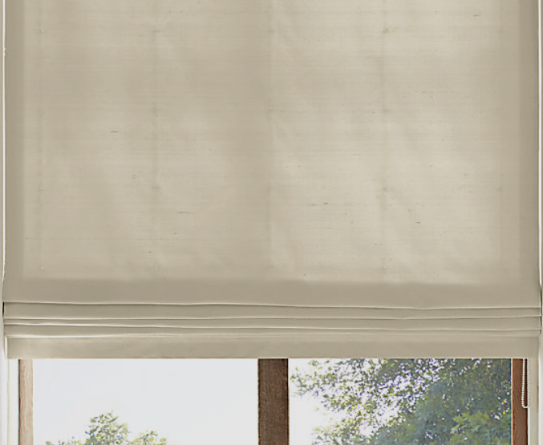
1
2
3
4
5
6
7
8
9
10

1 | FLAT ROMAN SHADE CCO- , OM (MEC. POR FRENTE) CON VALANCE 38" X 57" (L) / LLEVARAN LINING POLYCOTTON BLANCO (HEADER 2.5") / LARGO DE LA CADENA A 50"
2 | FLAT ROMAN SHADE CCO- , OM (MEC. POR FRENTE) CON VALANCE 38" X 57" (R) / LLEVARAN LINING POLYCOTTON BLANCO (HEADER 2.5") / LARGO DE LA CADENA A 50"
3 | FLAT ROMAN SHADE CCO- , OM (MEC. POR FRENTE) CON VALANCE 38" X 57" (L) / LLEVARAN LINING POLYCOTTON BLANCO (HEADER 2.5") / LARGO DE LA CADENA A 50"
4 | FLAT ROMAN SHADE CCO- , OM (MEC. POR FRENTE) CON VALANCE 38" X 57" (R) / LLEVARAN LINING POLYCOTTON BLANCO (HEADER 2.5") / LARGO DE LA CADENA A 50"
5

